2.07 Graphique 1
RERS 2.07 Les collèges et lycées par académie

[1] Évolution du nombre d'établissements du second degré

 | 1994 | 1995 | 1996 | 1997 | 1998 | 1999 | 2000 | 2001 | 2002 | 2003 | 2004 | 2005 | 2006 | 2007 | 2008 | 2009 | 2010 | 2011 | 2012 | 2013 | 2014 | 2015 | 2016 | 2017 | 2018 | 2019 | 2020 | 2021
Public hors Mayotte | 7,816 | 7,815 | 7,810 | 7,819 | 7,824 | 7,831 | 7,829 | 7,842 | 7,862 | 7,873 | 7,886 | 7,901 | 7,915 | 7,917 | 7,919 | 7,902 | 7,882 | 7,866
Public avec Mayotte |  |  |  |  |  |  |  |  |  |  |  |  |  |  |  |  |  | 7,893 | 7,882 | 7,863 | 7,854 | 7,843 | 7,836 | 7,815 | 7,799 | 7,791 | 7,795 | 7,799
Privé hors Mayotte | 3,194 | 3,188 | 3,165 | 3,154 | 3,135 | 3,107 | 3,106 | 3,093 | 3,078 | 3,070 | 3,046 | 3,040 | 3,002 | 2,995 | 2,976 | 2,956 | 2,953 | 2,955
Privé avec Mayotte |  |  |  |  |  |  |  |  |  |  |  |  |  |  |  |  |  | 2,956 | 2,941 | 2,931 | 2,917 | 2,916 | 2,909 | 2,907 | 2,896 | 2,885 | 2,883 | 2,879
Public + Privé hors Mayotte | 11,010 | 11,003 | 10,975 | 10,973 | 10,959 | 10,938 | 10,935 | 10,935 | 10,940 | 10,943 | 10,932 | 10,941 | 10,917 | 10,912 | 10,895 | 10,858 | 10,835 | 10,821
Public + Privé avec Mayotte |  |  |  |  |  |  |  |  |  |  |  |  |  |  |  |  |  | 10,849 | 10,823 | 10,794 | 10,771 | 10,759 | 10,745 | 10,722 | 10,695 | 10,676 | 10,678 | 10,678
 |  |  |  |  |  |  |  |  |  |  |  |  |  |  |  |  |  |  |  |  |  |  |  |  |  |  |  | RERS 2022, DEPP

 | Public + Privé hors Mayotte | Public + Privé avec Mayotte
1994 | 11,010
1995 | 11,003
1996 | 10,975
1997 | 10,973
1998 | 10,959
1999 | 10,938
2000 | 10,935
2001 | 10,935
2002 | 10,940
2003 | 10,943
2004 | 10,932
2005 | 10,941
2006 | 10,917
2007 | 10,912
2008 | 10,895
2009 | 10,858
2010 | 10,835
2011 | 10,821 | 10,849
2012 |  | 10,823
2013 |  | 10,794
2014 |  | 10,771
2015 |  | 10,759
2016 |  | 10,745
2017 |  | 10,722
2018 |  | 10,695
2019 |  | 10,676
2020 |  | 10,678
2021 |  | 10,678

Public + Privé sous contrat

 |  |  |  |  |  |  |  |  |  |  |  |  |  |  |  | RERS 2022, DEPP
Champ : France métropolitaine + DROM (Mayotte à partir de 2011), Public + Privé sous contrat, MENJ.

Source : DEPP / Systèmes d'information Scolarité.

2.07 Carte 3
RERS 2.07 Les collèges et lycées par académie

[3] Part des lycées proposant un enseignement professionnel à la rentrée 2021, en %

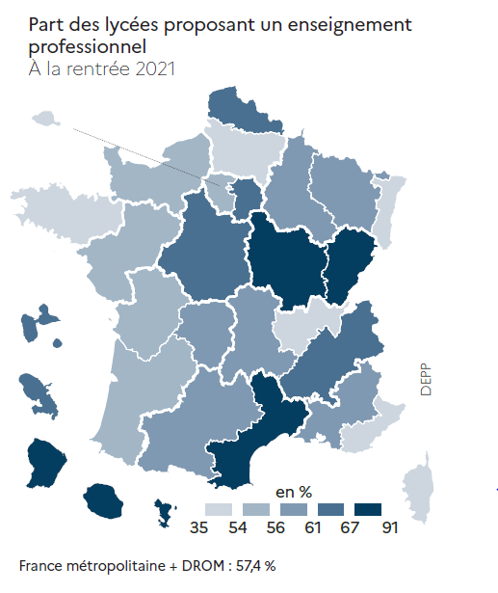
Académies | Public |  |  | Privé sous contrat |  |  | Public + Privé sous contrat
 | LEGT | dont LPO | LP | LEGT | dont LPO | LP | LEGT | dont LPO | LP | Part des LP et LPO dans les lycées (%)
Aix-Marseille | 62 | 29 | 37 | 54 | 15 | 17 | 116 | 44 | 54 | 57.6
Amiens | 46 | 13 | 36 | 25 |  | 18 | 71 | 13 | 54 | 53.6
Besançon | 28 | 16 | 18 | 8 | 1 | 11 | 36 | 17 | 29 | 70.8
Bordeaux | 73 | 22 | 58 | 36 | 1 | 25 | 109 | 23 | 83 | 55.2
Clermont-Ferrand | 31 | 14 | 17 | 23 | 5 | 9 | 54 | 19 | 26 | 56.3
Corse | 9 | 4 | 4 | 2 |  |  | 11 | 4 | 4 | 53.3
Créteil | 133 | 86 | 33 | 48 | 8 | 12 | 181 | 94 | 45 | 61.5
Dijon | 44 | 26 | 13 | 16 | 13 | 2 | 60 | 39 | 15 | 72.0
Grenoble | 80 | 51 | 27 | 40 | 7 | 29 | 120 | 58 | 56 | 64.8
Lille | 87 | 30 | 72 | 56 | 25 | 13 | 143 | 55 | 85 | 61.4
Limoges | 23 | 7 | 18 | 7 | 3 | 2 | 30 | 10 | 20 | 60.0
Lyon | 68 | 20 | 44 | 54 | 4 | 38 | 122 | 24 | 82 | 52.0
Montpellier | 57 | 34 | 20 | 25 | 16 | 6 | 82 | 50 | 26 | 70.4
Nancy-Metz | 59 | 30 | 33 | 29 |  | 25 | 88 | 30 | 58 | 60.3
Nantes | 70 | 29 | 32 | 67 | 23 | 18 | 137 | 52 | 50 | 54.5
Nice | 39 | 15 | 20 | 21 | 4 | 8 | 60 | 19 | 28 | 53.4
Normandie | 89 | 40 | 35 | 43 | 9 | 21 | 132 | 49 | 56 | 55.9
Orléans-Tours | 50 | 18 | 37 | 23 | 10 | 10 | 73 | 28 | 47 | 62.5
Paris | 70 | 19 | 29 | 66 | 10 |  | 136 | 29 | 29 | 35.2
Poitiers | 44 | 11 | 30 | 14 | 6 | 2 | 58 | 17 | 32 | 54.4
Reims | 39 | 16 | 17 | 14 | 4 | 7 | 53 | 20 | 24 | 57.1
Rennes | 62 | 18 | 36 | 62 | 21 | 16 | 124 | 39 | 52 | 51.7
Strasbourg | 53 | 28 | 15 | 21 |  | 7 | 74 | 28 | 22 | 52.1
Toulouse | 76 | 33 | 40 | 36 | 5 | 29 | 112 | 38 | 69 | 59.1
Versailles | 152 | 79 | 41 | 68 | 16 | 11 | 220 | 95 | 52 | 54.0
France métropolitaine | 1,544 | 688 | 762 | 858 | 206 | 336 | 2,402 | 894 | 1,098 | 56.9
Guadeloupe | 17 | 8 | 7 | 5 | 1 | 5 | 22 | 9 | 12 | 61.8
Guyane | 11 | 8 | 2 | 3 | 1 |  | 14 | 9 | 2 | 68.8
Martinique | 30 | 18 | 13 | 3 | 1 | 2 | 33 | 19 | 15 | 70.8 | RERS 2022, DEPP
Mayotte | 14 | 7 | 9 | 5 | 2 | 2 | 19 | 9 | 11 | 66.7
La Réunion | 10 | 9 | 1 |  |  |  | 10 | 9 | 1 | 90.9
DROM | 82 | 50 | 32 | 16 | 5 | 9 | 98 | 55 | 41 | 69.1
France métro + DROM | 1,626 | 738 | 794 | 874 | 211 | 345 | 2,500 | 949 | 1,139 | 57.4
 |  |  |  |  |  |  |  |  |  | RERS 2022, DEPP
Champ : France métropolitaine + DROM, Public + Privé sous contrat, MENJ.
Source : DEPP / Systèmes d'information Scolarité.

